料金計算ツール
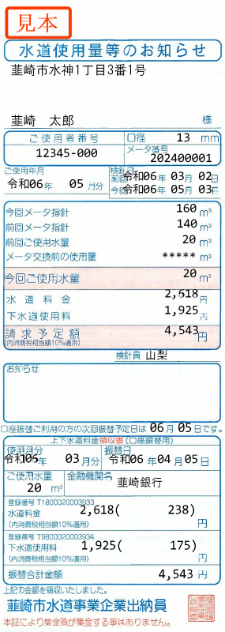
韮崎市上下水道課 水道料金・下水道使用料 料金計算ツール

メーターの口径を選択し、使用水量を入力することで、下表で料金の比較ができます。

 | メーター口径選択：

 | 今回ご使用水量入力：
 |  | ※使用水量未入力時は0㎥で計算します。

通常検針（2か月）にて計算
 | 水道料金 | 下水道使用料 | 合計（税込）
改 定 後
改 定 前
現行料金との差

（注意１）下水道を使用していない場合は、水道料金のみご確認ください。
（注意２）井戸水のみや、上水道と井戸水を併用している場合は、この料金計算結果とは異なります。

